Plantaeam
Una empresa que se dedica al transporte de fuentes de alimentación para el ensamble de equipos de cómputo, dispone de 2 centros de distribución (CD1 y CD2) para atender 3 centros de producción (CP1, CP2 y CP3). El CD1 tiene una capacidad de despachar 1000 palés al día y el CD2 de 2500 palés. La empresa requiere disponer de un programa de distribución que abata con el costo de las entregas a fin de evaluar una reducción en los precios de sus servicios, pues cada día existe mayor competencia en el ramo.
Los datos que dispone son los consumos diarios por centro de distribución y los costos unitarios en pesos asociados al traslado a los palés de las fuentes de alimentación.
Las demandas son: CP1=1500 palés, CP2=500 palés y CP3=1500 palés. Resolver por método gráfico y simplex.

 | Costos | CP1 | CP2 | CP3 |  |  | Mín=Costos de distribución
 | CD1 | 350 | 500 | 400 | <=1000
 | CD2 | 250 | 300 | 325 | <=2500
 |  | >=1500 | >=500 | >=1500 |  | a=Núm. De palés de CD1 a CP1
 |  |  |  |  |  | b=Núm de palés de CD1 a CP2
 | Distribución | CP1 | CP2 | CP3 |  | c,d,e,f=Núm de palés de CD a CP
 | CD1 | a | b | c | <=1000 | Mín Z=350a+500b+400c+250d+300e+325f
 | CD2 | d | e | f | <=2500 | s.a. | a+b+c<=1000
 |  | >=1500 | >=500 | >=1500 | 3500/3500 |  | d+e+f<=2500
 |  |  |  |  |  |  | a+d>=1500
 |  |  |  |  |  |  | b+e>=500
 |  |  |  |  |  |  | c+f>=1500
 |  |  |  |  |  |  | a,b,c,d,e,f>=0

 | Distribución | CP1 | CP2 | CP3
 | CD1 | a | b | c | 1000
 | CD2 | d | e | f | 2500
 |  | 1500 | 500 | 1500 | 3500/3500

 |  | d=1500-a

 | Distribución | CP1 | CP2 | CP3
 | CD1 | a | b | 1000-a-b | 1000 | f=1500-c=1500-(1000-a-b))=500+a+b
 | CD2 | 1500-a | 500-b | f | 2500 | f=2500-(1500-a)-(500-b)=500+a+b
 |  | 1500 | 500 | 1500 | 3500/3500
 |  |  |  |  |  | Costos | CP1 | CP2 | CP3
 |  | a>=0 |  |  |  | CD1 | 350 | 500 | 400
 |  | b>=0 |  |  |  | CD2 | 250 | 300 | 325
 |  | 1000-a-b>=0
 |  | 1500-a>=0 |  | Z=350a+500b+400(1000-a-b)+250(1500-a)+300(500-b)+325(500+a+b)
 |  | 500-b>=0 |  | Z=350a+500b+400000-400a-400b+375000-250a+150000-300b+162500+325a+325b
 |  | 500+a+b>=0 |  | Z=25a+125b+1087500

 |  |  |  | a+b<=1000 |  | b=-1/5a
 |  |  |  | a<=1500
 |  |  |  | b<=500
 |  |  |  | a+b>=-500
 |  |  |  | a,b>=0
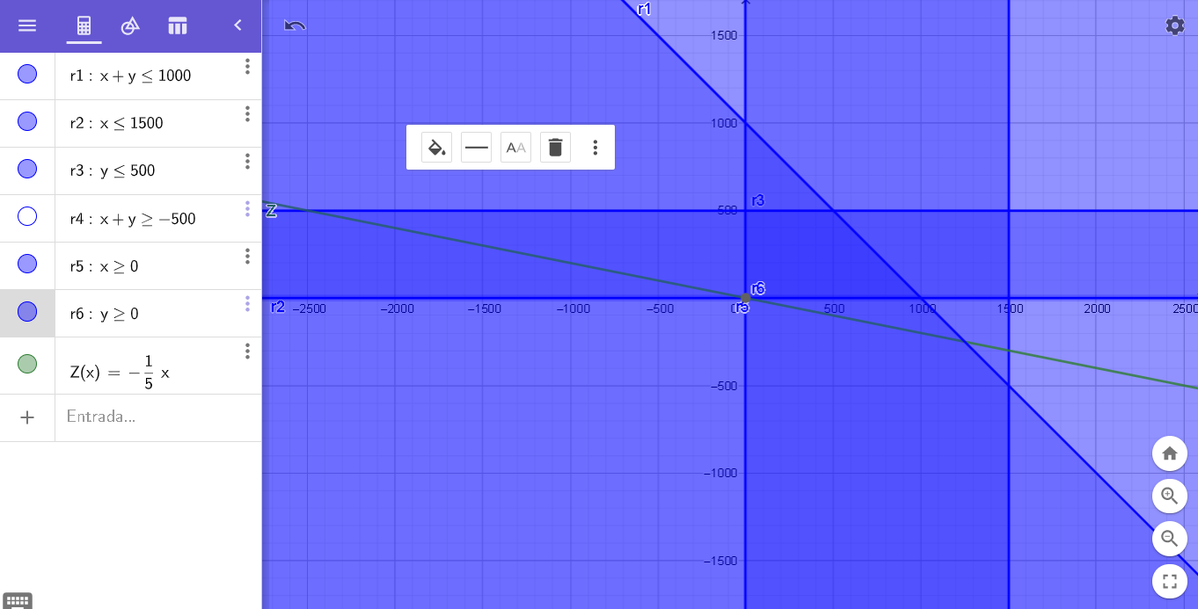

 |  |  |  |  | Mín(0,0)
 |  |  |  |  | Z=25a+125b+1087500 |  | a=0
 |  |  |  |  | Z=1087500 |  | b=0

 |  | Distribución | CP1 | CP2 | CP3
 |  | CD1 | 0 | 0 | 1000 | 1000
 |  | CD2 | 1500 | 500 | 500 | 2500
 |  |  | 1500 | 500 | 1500

 |  | Z=25a+125b+1087500+0h1+0h2+0h3+0h4

 | r1 | a+b<=1000 | a+b+h1=1000
 | r2 | a<=1500 | a+h2=1500
 | r3 | b<=500 | b+h3=500
 | r4 | a+b>=-500 | -a-b+h4<=500
 | r5,r6 | a,b>=0

 |  |  | Cj | 25 | 125 | 0 | 0 | 0 | 0
 |  |  |  | a | b | h1 | h2 | h3 | h4
 |  | 0 | h1 | 1 | 1 | 1 | 0 | 0 | 0 | 1000
 |  | 0 | h2 | 1 | 0 | 0 | 1 | 0 | 0 | 1500
 |  | 0 | h3 | 0 | 1 | 0 | 0 | 1 | 0 | 500
 |  | 0 | h4 | -1 | -1 | 0 | 0 | 0 | 1 | 500
 |  |  | Zj | 0 | 0 | 0 | 0 | 0 | 0 | 0
 |  |  | Cj-Zj | 25 | 125 | 0 | 0 | 0 | 0

 |  |  | a= | 0 |  | a+b+h1=1000 |  | 1000
 |  |  | b= | 0 |  | a+h2=1500 |  | 1500
 |  |  | h1= | 1000 |  | b+h3=500 |  | 500
 |  |  | h2= | 1500 |  | -a-b+h4<=500 |  | 500
 |  |  | h3= | 500
 |  |  | h4= | 500
 |  |  | Zj= | 0+1087500 | 1087500

La distribución quedaría así:

 | Distribución | CP1 | CP2 | CP3 |  | Costos | CP1 | CP2 | CP3
 | CD1 | 0 | 0 | 1000 | 1000 | CD1 | 350 | 500 | 400
 | CD2 | 1500 | 500 | 500 | 2500 | CD2 | 250 | 300 | 325
 |  | 1500 | 500 | 1500

 | Con un costo de = $1,087,500.00

